Worksheet
 |  |  |  |  | 8 (812) 565 05 34 |  |  | sales@miniworks.ru
 |  |  |  |  | Ярославль |  |  | отдел продаж
 |  |  | Адрес |  |  |  |  | Режим работы
 |  |  | Санкт-Петербург, улица Маршала Новикова, 28Е |  |  |  |  | Пн – Пт: с 8:00 до 18:00
25СЧВ
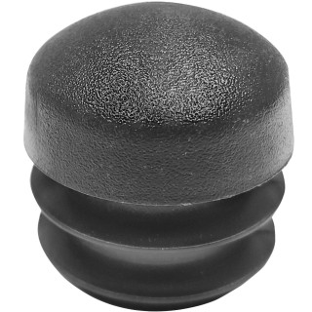 |  | 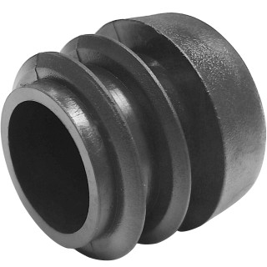 |  | 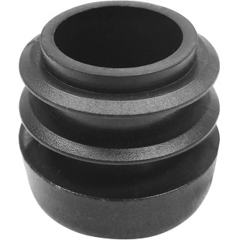 |  | 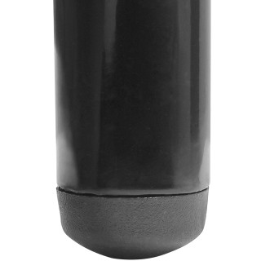 |  | 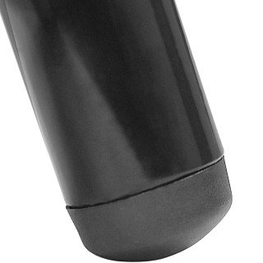
Артикул |  | Цвет |  | от 10000 | от 5000 | от 1000 | от 500 | от 100 | розница | Наличие на 10.08.2026
25СЧВ |  | черный |  | 1,90 р. 1,14 р. | 2,10 р. 1,26 р. | 2,40 р. 1,44 р. | 2,90 р. 1,74 р. | 3,50 р. 2,10 р. | 5,00 р. 3,00 р. | —
25СБВ |  | белый |  | 2,28 р. 1,37 р. | 2,52 р. 1,51 р. | 2,88 р. 1,73 р. | 3,48 р. 2,09 р. | 4,20 р. 2,52 р. | 6,00 р. 3,60 р. | —
25ССВ |  | серый |  | 2,28 р. 1,37 р. | 2,52 р. 1,51 р. | 2,88 р. 1,73 р. | 3,48 р. 2,09 р. | 4,20 р. 2,52 р. | 6,00 р. 3,60 р. | —
 | Все цены указаны в рублях и включают в себя НДС. Все цены указаны при условии 100% предоплаты и действительны в течение 5 дней. Все цены указаны при условии самовывоза продукции со склада в г. Ярославль (для иногородних клиентов доставка до склада ТК в г. Ярославль бесплатна). Все цены указаны за стандартный цвет для каждого вида изделия (изменение цвета на любой из предлагаемой палитры +20% к стоимости, изменение цвета на любой по системе RAL +50% к стоимости). О возможных сроках поставки заказного товара, необходимо уточнять заранее

